Abb. F5-3A
Zurück zum Inhalt
Abb. F5-3A: Angemessenheit der Erwerbstätigkeit fünf Jahre nach dem Studienabschluss, nach Art des Abschlusses, Art der Hochschule und ausgewählten Fachrichtungen, Jahrgang 2005 (in %)
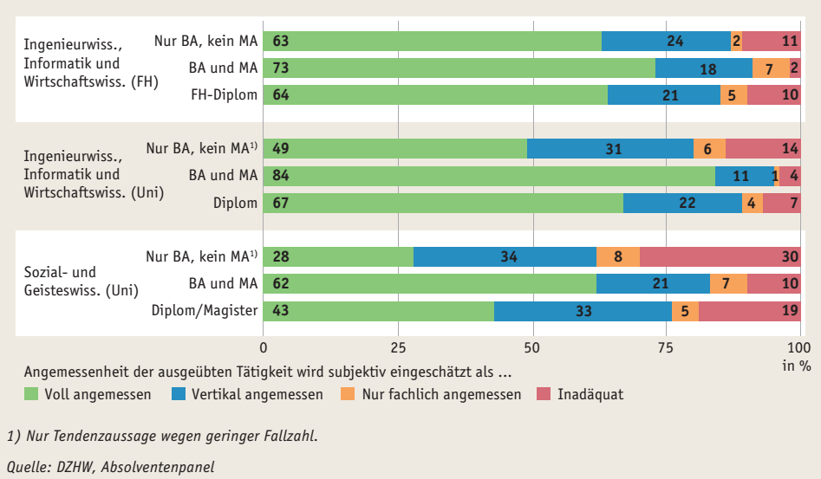

1) Nur Tendenzaussage wegen geringer Fallzahl.
Quelle: DZHW, Absolventenpanel | --> Tab. F5-16web

